상품제안서
마미손 위생백 100매 | 상품코드: S43785

 |  |  |  |  |  |  | 02-713-8555 | www.synergygift.co.kr
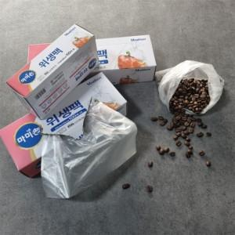

【상세/제작정보】 | <p><span style="font-size: 14pt;">※ 소사이즈 1박스 50개입 / 운임비 3,500원(VAT별도)</span></p><p><span style="font-size: 14pt;">※ 중, 대사이즈 1박스 30개입 / 운임비 3,500원(VAT별도)</span></p>

【인쇄/포장옵션】 | 스티커 / 포장불가능

【공급단가】 | 수량 | 100~ | 300~ | 1,000~ | 3,000~ | 10,000~
*VAT별도 | 소 | 830원 | 780원 | 740원 | 720원 | 710원
 | 중 | 1,370원 | 1,300원 | 1,240원 | 1,200원 | 1,180원
 | 대 | 2,090원 | 1,980원 | 1,880원 | 1,830원 | 1,800원

【상품 URL】 | https://www.synergygift.co.kr:443/src/goods_detail.php?gdno=43785

